R８出前授業メニュー
 |  |  | 更新日：令和８年４月１日
～中学生・高校生のための～
令和８年度山形県立職業能力開発施設による出前授業のご案内
用語集が付いています。

◆産業技術短期大学校 ◆産業技術短期大学校庄内校
◆山形職業能力開発専門校 ◆庄内職業能力開発センター の先生が、
山形県内の中学校・高校を訪問して、将来の仕事に役立つ内容の授業を行います。
《用語の表示方法》
各授業メニューの「テーマ」をクリックすると概要の用語集が画面の右側に表示されます。
ご活用ください。
＝ お申込み方法（随時申し込み可能です。） ＝
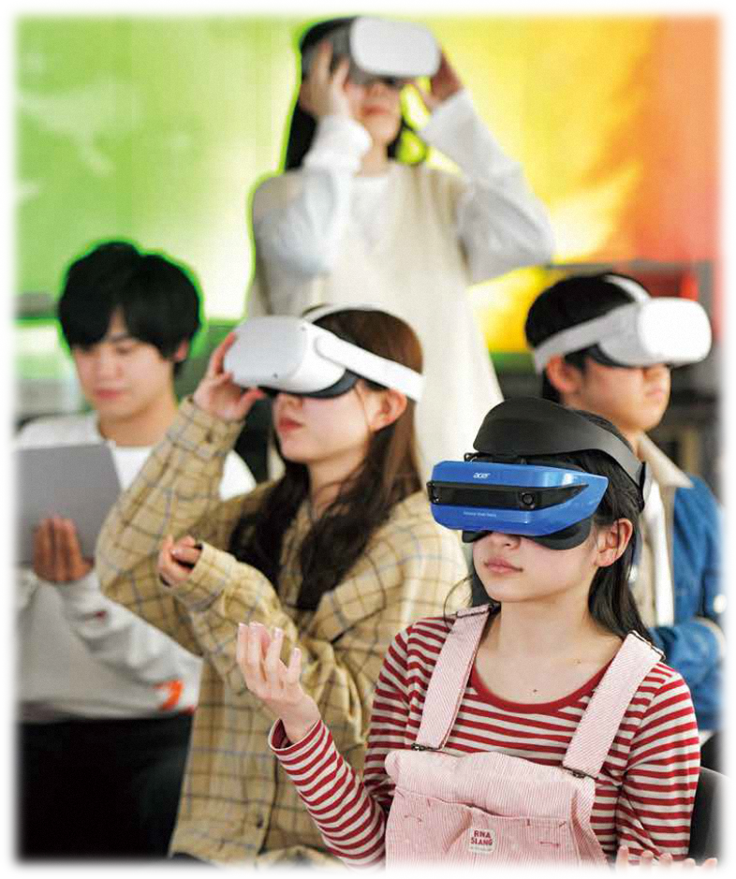
無料

【留意事項】
１ メニューは、随時更新されます。最新情報は、各県立施設にお問い合わせください。
２ ご要望に合わせたカリキュラム及び時間等でアレンジ等可能ですので、各県立施設までご相談ください。
ただし、ご要望にお応えできない場合がありますので、予めご了承願います。
３ 予算が無くなり次第、締め切りとなります。ご了承ください。

 |  |  | 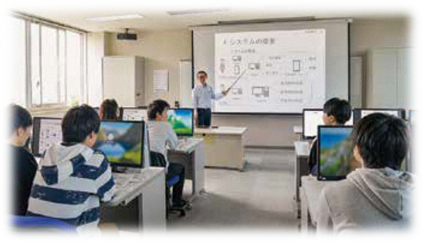
●山形県立産業技術短期大学校
〒990-2473 山形市松栄2-2-1 TEL：023-643-8431 FAX：023-643-8687
コース | 分野 | テーマ／概要 | 時間 | 担当科 | 備考
KA01 | 機械 | コンピュータを駆使したものづくり技術を学ぶ | 50分 | デジタルエンジニアリング科
 |  | ３次元CAD（機械設計）、機械の運動、部品の強さ、３Dプリンターなど、コンピュータを駆使したものづくり技術（デジタルエンジニアリング技術）について学びます。
KA02 | 機械 | メカトロニクスについて学ぶ | 50分 | メカトロニクス科
 |  | 機械、電気電子、およびコンピュータ制御を統合した「メカトロニクスとは？」について学びます。 また、学生が卒業研究で製作したロボットなどを紹介して実践的に学びます。
KA03 | 機械 | ロボットについて学ぶ －フィジカルAI－ | 50分 | メカトロニクス科
 |  | AIの進化が、ロボットにやってきています。「フィジカルAI」と言われるロボットには、大きな可能性とリスクが存在します。講義や卒業研究の取り組みを紹介しながら、フィジカルAIをどのように活用すべきか、そして安全に使うためにどんな視点が必要なのかを学びます。
KA04 | IoT | IoT社会の実現について | 50分 | 知能電子 システム科
 |  | 最新の電化製品を思いうかべると、冷蔵庫、エアコン、スピーカー、時計など、様々なモノがネットワークにつながっていませんか？ IoTの基礎、IoTの活用（IoTによるスマートシティ、ウェアラブルデバイスなど）の事例からIoT社会の実現について学びます。
KA05 | IoT | 見ること、認識することとは? | 50分 | 知能電子 システム科
 |  | スマートフォンの普及により、カメラの活用も広がってきています。このカメラを入力機器（見る）に用いて、物体、顔、ナンバープレートなどを認識することについて学びます。近年のAI活用についても学ぶことができます。
KA06 | IoT | 電気と磁気が支える暮らし | 50分 | 知能電子 システム科
 |  | 小中学校の理科で習う電気と磁気は、様々な形で私たちの生活を支えています。 具体的な電気と磁気の役割、電気と磁気を使った最新技術について紹介します。
KA07 | IoT | 「計測制御システムを作ってみよう」 －グラフィカルプログラミング入門－ | 120分 | 知能電子 システム科 | （講義＋実習）
 |  | アイコンをつなげてグラフィカル（視覚的）にプログラミングするソフトウェア（LabVIEW）を用いて、プログラミングの実習を行います。LabVIEWは、プログラミングがはじめてという方でもチャレンジできるよう工夫がされており、プログラミングに必要な基礎について、実習を通して学びます。
KA08 | IoT | 生成AIとは？ | 50分 | 知能電子 システム科
 |  | 近年AIだけではなく、プロンプト（テキスト入力）による文書生成や画像生成を行える生成AIが出てきて、話題になることが増えてきています。ここでは、AIの歴史と生成AIにおけるメリット・デメリット及び活用するためのポイントを中心に学びます。
KA09 | 情報 | 最新XR技術 XRて何？ 何ができる？ | 50分 | 情報システム科
 |  | スマホやパソコンの性能と通信速度が向上したことにより、XR（クロスリアリティ）技術を使ったゲームが普及し、私たちの生活の中でも身近に使われるようになって来ました。現在、さまざまな分野で使われているXR技術について紹介し、実際にXR機材を使って体験します。
コース | 分野 | テーマ／概要 | 時間 | 担当科 | 備考
KA10 | 情報 | 人工知能を体験する | 50分 | 情報システム科
 |  | 近年多方面での活用が期待されている人工知能(AI)、生成AIの基礎からその利用を紹介します。その際、AIを使用した姿勢推定によるゲームや生成AI等の体験を通して理解を深めます。
KA11 | 情報 | 社会を支える情報システム | 50分 | 情報システム科
 |  | 人工知能(AI)、ビッグデータ、クラウドサービス など企業や社会で使われている最新の情報システムについて紹介します。
KA12 | 建築 | コンピュータ技術を活用した建築デザイン | 50分 | 建築環境 システム科
 |  | 建築分野では、設計、施工、維持管理の各分野において、コンピュータやインターネットが高度に活用されています。実際に建築デザイン用のソフトを操作しながら、３Ｄモデル作成とデザインシミュレーション技術について紹介します。
KA13 | 環境 | 安全で環境にやさしい上下水道水の処理のしくみ | 50分 | 建築環境 システム科 | 県内企業と協力して実施
 |  | 私たちが日々口にする水道水は、河川や湖などの淡水を利用していますが、そのままでは飲むことは出来ません。また、我々が日々排出する排泄物をそのまま環境中に流すと環境汚染してしまいます。そこで私たちの上下水道を安全かつ環境にやさしい処理を行うための方法について学習します。 今回は日々下水処理場で下水処理（山形市下水全体の約半分の量）を担当している山形環境エンジニアリングの方に授業を行っていただきます。
KA14 | 建設 | ＵＡＶ（ドローン）を用いた測量 | 50分 | 土木エンジニアリング科 | ドローンの飛行実演については、会場や天候等により行えない場合がありますので、予めご了承願います。
 |  | 測量技術は、道路やダムなどを作るために重要な技術の一つです。そこで、この授業では、ＵＡＶ（ドローン）を用いた測量技術を紹介し、ＵＡＶ（ドローン）の飛行実演を行います。
KA15 | 建設 | 自然災害から地域を守る技術 | 50分 | 土木エンジニアリング科
 |  | 常に、地震、豪雨、洪水、土砂災害、大雪、津波などの自然災害が、私たちの生活を脅かしています。安全で安心なくらしのためには、自然災害に強い街づくりが必要です。 そこで、この授業では、自然災害のしくみと対策を学び、災害から地域を守る土木エンジニアとしての取組みについて紹介します。
KA16 | 建設 | 土木の仕事における「現場管理」を学ぶ | 50分 | 土木エンジニアリング科
 |  | 「現場監督の仕事って何？」、「技術者と技能者の違いは？」など、土木の仕事について知識を深めます。そして、現場を管理するうえで必要不可欠な、安全管理（危険予知活動等）や基本的な測量技術などについて学びます。

●山形県立産業技術短期大学校庄内校
〒998-0102 酒田市京田3-57-4 TEL：0234-31-2300 FAX：0234-31-2770
コース | 分野 | テーマ／概要 | 時間 | 担当科 | 備考
KB01 | 生産 | 自動化技術（ファクトリー・オートメーション） | 50分 | 生産エンジニアリング科 | 実際に製作した自動化装置を搬入しますので、可能であれば１階にある教室のご準備をお願いします。 （装置用100V電源が必要となります。）
 |  | 工場の中には、ロボットをはじめ自動的に動作する機械・装置（ファクトリー・オートメーション）があります。そこには、コンピュータ、センサ、モータ、空気圧機器などの技術が使われています。 そこで、この授業では、独自に製作したペットボトルキャップ自動判別・格納システムを使って、実際に触れてもらいファクトリー・オートメーションについて学びます。
KB02 | 生産 | 産業用ロボット（協働ロボット） | 50分 | 生産エンジニアリング科 | AC100V電源が必要です。体験学習を実施する場合は一度に１０名程度まで。（講義・デモのみの場合は制限なし）
 |  | 工場の自動化技術を支える技術として産業用ロボットの活躍があります。素早い、力強いイメージのある産業用ロボットですが、近年、作業者とともに作業が行えるロボットとして協働ロボットが利用されてきています。 この授業では、身近に扱える協働ロボットを使い、ロボットの動きや動作のプログラミングなどを体験することで産業用ロボットについて学びます。
コース | 分野 | テーマ／概要 | 時間 | 担当科 | 備考
KB03 | 機械 | 機械設計（シミュレーションと実験） | 50分 | 生産エンジニアリング科 | CAD実習は出前での実施不可。当校での実施のみ。機材都合で一度に１０名以下。
 |  | ものづくりでは、製品の設計や開発に３次元CAD（キャド）が使われます。 この授業では、部品の３次元設計や、シミュレーションと実験を通して最新の設計技術を学びます。
KB04 | 情報 | システムエンジニアの仕事とは | 50分 | 情報通信システム科
 |  | この授業では、私たちの身近にあるシステムの役割とその開発におけるシステムエンジニアの仕事について理解します。 また、グループ討議を通じて、ポイントとなる点について学習を深めます。
KB05 | 情報 | 社会と情報システム | 50分 | 情報通信システム科
 |  | 私たちの社会を支える情報システムについて、様々なところで活用されている情報システムとその役割、利用する上での課題、使われている仕組みや技術を学習します。
KB06 | 情報 | AIとは？ | 50分 | 情報通信システム科
 |  | 近年AI技術は、様々な分野で身近に活用できるようになってきました。 AIや生成AIについて、活用事例とメリット・デメリットについて学習します。
KB07 | 会計 | 利益のしくみを考えてみよう | 50分 | IT会計ビジネス科
 |  | 企業はどのようにして利益を生み出しているのでしょうか。価格はどのように決められているのでしょうか。本講義では、身近な企業の事例をもとに、利益が生まれるしくみや会社の考え方について、わかりやすく学びます。あわせて、売上やコストをどのように見て経営の判断につなげているのか、そして会計の知識が企業の中でどのように役立っているのかについても紹介します。
KB08 | ビジ ネス | これからのオフィスワーカー(事務職)に求められるスキルとは？ | 50分 | IT会計ビジネス科
 |  | 近年、業務を自動化するツールが登場し、オフィスワーカーに求められるスキルも変化しています。そのような中でこれからの時代の事務職にはどのようなスキルが求められるのか？一緒に考えていきましょう。
KB09 | 医療 | チーム医療について考えよう〜医療事務の仕事とは〜 | 50分 | IT会計ビジネス科
 |  | 病院では様々な人が働いており、病院の経営を支えているスタッフを医療事務といいます。医療事務の仕事内容や病院のお金の流れを学ぶとともに、簡単な治療費の計算にチャレンジして病院で発行される請求書を作成してみましょう。

●山形県立山形職業能力開発専門校
〒990-2473 山形市松栄2-2-1 TEL：023-644-9227 FAX：023-644-6850
番号 | 分野 | テーマ／概要 | 時間 | 担当科 | 備考
FA01 | 自動車 | エンジンを分解してみよう | ５０分 ～ ９０分 | 自動車科
 |  | 自動車を安全で快適に走行できるように点検したり、不具合箇所を整備・修理することが自動車整備士の仕事です。自動車整備士に必要な技術を小型エンジンの分解・組み立て実習を通して学びます。
FA02 | 建築 | ものづくりの魅力と建築のすばらしさを発見 | ５０分 ～ ９０分 | 建設技術科
 |  | 家ってどうやってできるの？ 家を建てる大工さんってどういう仕事？ 建築と建設ってどう違うの？ などをわかりやすく紹介し、実際に大工さんの“技”を体験してみます。

●山形県立庄内職業能力開発センター
〒998-0102 酒田市京田3-57-4 TEL：0234-31-2700 FAX：0234-31-2710
番号 | 分野 | テーマ／概要 | 時間 | 担当科 | 備考
FB01 | 金属 | 金属の特徴について | 50分 | 金属技術科
 |  | 金属に共通する特徴について、「物理的な性質」、「機械的な性質」など実験等を通して分かりやすく解説します。
FB0２ | 溶接 | 溶接技術について学ぼう | １８０分 | 金属技術科 | 溶接を行うための設備が整っていること
 |  | 様々な溶接法についての専門的な技能を実習を通して学びます。

